附表7 支持可信启动或ARM SOC安全启动的重点产品清单
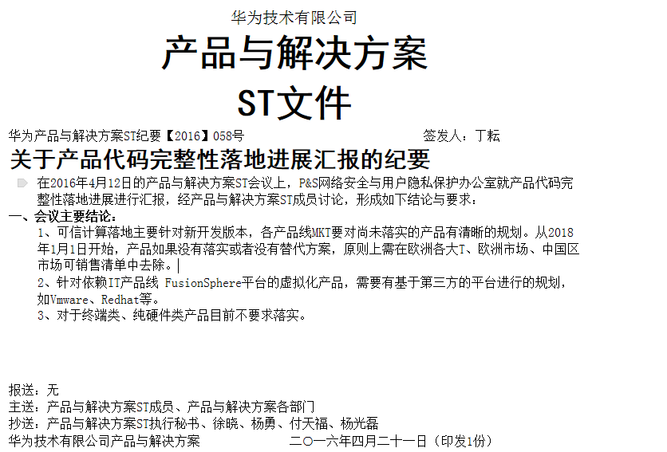
产品线 | 需支持可信启动或ARM SOC安全启动特性的重点产品/平台
无线 | LTE基站
固网 | 高端路由器：NE40E/CX600/NE5000E/PTN6900/ME60
 | 高端传输设备：OSN9800，SDN SNC，T-SDN
 | 管道OS
IT | 存储：OceanStor 9000/18000
 | 服务器：RH8100 V3/E9000
 | HWS（政务网）
核心网 | IMS：CSCF、CGP
 | EPC：MME、UGW（PGW、SGW）
 | vEPC
电软 | CBS、BES
交换机与企业通信 | 高端交换机：S9300/CE12800
 | 防火墙：E8000E/E1000E（USG）
SPO | 网管：U2000 ,Teleco OS

自检结果统计
此表不需要产品填写
规范名称 | 评审前 |  |  | 评审后 |  |  | 涉及规则数 | 涉及建议数
 | "规则"遵从度 | "建议"遵从度 | 总体遵从度 | "规则"遵从度 | "建议"遵从度 | 总体遵从度
身份和访问管理设计规范v2.0 | 98.68% | 80.77% | 94.12% | 98.68% | 80.77% | 94.12% | 38 | 13
密码算法应用规范v1.2 | 95.00% | 100.00% | 95.83% | 100.00% | 100.00% | 100.00% | 10 | 2
会话管理规范 | 95.45% | 75.00% | 88.24% | 100.00% | 75.00% | 91.18% | 11 | 6
密钥管理安全规范v1.2 | 81.25% | 0.00% | 72.22% | 100.00% | 0.00% | 88.89% | 8 | 1
隐私保护规范 | 100.00% | NA | 100.00% | 100.00% | NA | 100.00% | 8 | 0
硬件网络安全设计规范v1.0 | NA | 100.00% | 100.00% | NA | 100.00% | 100.00% | 0 | 1
总计 | 96.00% | 78.26% | 91.84% | 99.33% | 78.26% | 94.39% | 75 | 23

“设计规范检视”问题统计：
设计规范检视领域问题分布
设计规范问题风险等级分布
安全质量检视活动 | (多项) |  |  |  |  | 安全质量检视活动 | (多项)

技术领域 | 问题个数 |  |  |  |  | 风险级别 | 问题个数
会话管理 | 4 |  |  |  |  | 一般 | 2
认证管理 | 2 |  |  |  |  | 提示 | 8
授权管理 | 1 |  |  |  |  | 严重 | 1
密码算法 | 1 |  |  |  |  | 总计 | 11
密钥管理 | 3
信息泄露 | 1
总计 | 12

“已知问题清零”问题统计：
已知问题清零领域问题分布
已知问题清零风险级别分布
安全质量检视活动 | (多项) |  |  |  |  | 安全质量检视活动 | (多项)

技术领域 | 问题个数 |  |  |  |  | 风险级别 | 问题个数
会话管理 | 1 |  |  |  |  | 一般 | 2
密码算法 | 1 |  |  |  |  | 严重 | 1
信息泄露 | 1 |  |  |  |  | 总计 | 3
日志审计 | 1
总计 | 4

